Лист1
Наименование | Штрих код | Кол-во в упак. | цена за 1 штуку | Кол-во по заказу | Итого
Ф101-1 Комбинезон для мальчика (интерлок) 36/56 | 4690382119252 | 5 цвет экрю | 295.00 |  | 0 | 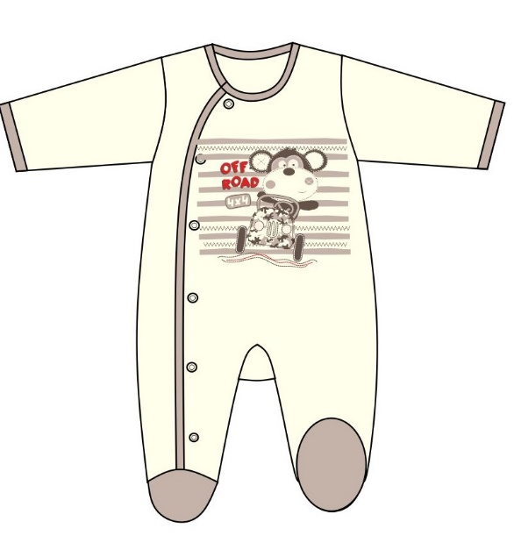
Ф101-1 Комбинезон для мальчика (интерлок) 40/62 | 4690382119269 | 5 цвет экрю | 295.00 |  | 0
Ф101-1 Комбинезон для мальчика (интерлок) 44/68 | 4690382119276 | 5 цвет экрю | 295.00 |  | 0
Ф101-1 Комбинезон для мальчика (интерлок) 48/74 | 4690382119283 | 5 цвет экрю | 320.00 |  | 0
Ф101-1 Комбинезон для мальчика (интерлок) 52/80 | 4690382119290 | 5 цвет экрю | 320.00 |  | 0
Ф101-2 Боди дл. рукав для мальчика (интерлок) 40/62 | 4690382119306 | 5 цвет экрю | 225.00 |  | 0
Ф101-2 Боди дл. рукав для мальчика (интерлок) 44/68 | 4690382119313 | 5 цвет экрю | 225.00 |  | 0 | 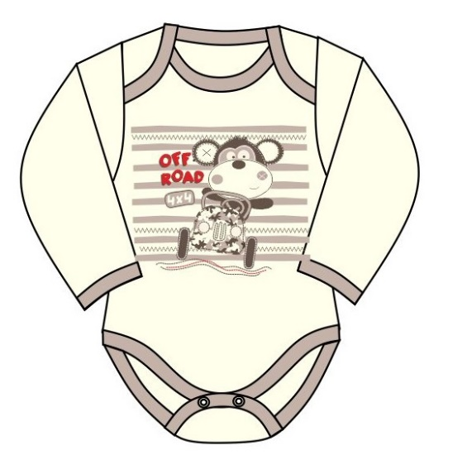
Ф101-2 Боди дл. рукав для мальчика (интерлок) 48/74 | 4690382119320 | 5 цвет экрю | 225.00 |  | 0
Ф101-2 Боди дл. рукав для мальчика (интерлок) 52/80 | 4690382119337 | 5 цвет экрю | 230.00 |  | 0
Ф101-2 Боди дл. рукав для мальчика (интерлок) 56/86 | 4690382119344 | 5 цвет экрю | 230.00 |  | 0
Ф101-3 Кофточка для мальчика (интерлок) 36/56 | 4690382119351 | 5 цвет экрю | 200.00 |  | 0 | 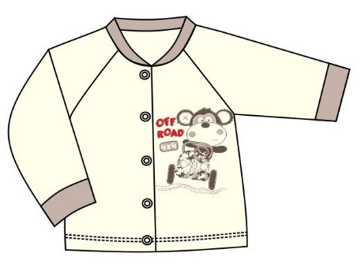
Ф101-3 Кофточка для мальчика (интерлок) 40/62 | 4690382119368 | 5 цвет экрю | 200.00 |  | 0
Ф101-3 Кофточка для мальчика (интерлок) 44/68 | 4690382119375 | 5 цвет экрю | 200.00 |  | 0
Ф101-3 Кофточка для мальчика (интерлок) 48/74 | 4690382119382 | 5 цвет экрю | 215.00 |  | 0
Ф101-3 Кофточка для мальчика (интерлок) 52/80 | 4690382119399 | 5 цвет экрю | 215.00 |  | 0
Ф101-3 Кофточка для мальчика (интерлок) 56/86 | 4690382119405 | 5 цвет экрю | 220.00 |  | 0
Ф101-4 Футболка для мальчика (интерлок) 40/62 | 4690382119412 | 5 цвет экрю | 205.00 |  | 0 | 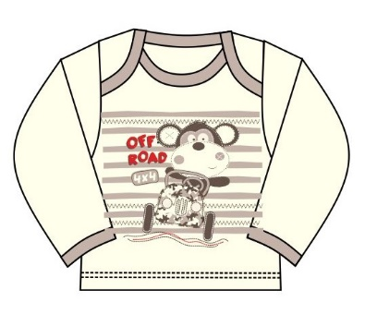
Ф101-4 Футболка для мальчика (интерлок) 44/68 | 4690382119429 | 5 цвет экрю | 205.00 |  | 0
Ф101-4 Футболка для мальчика (интерлок) 48/74 | 4690382119436 | 5 цвет экрю | 215.00 |  | 0
Ф101-4 Футболка для мальчика (интерлок) 52/80 | 4690382119443 | 5 цвет экрю | 215.00 |  | 0
Ф101-4 Футболка для мальчика (интерлок) 56/86 | 4690382119450 | 5 цвет экрю | 215.00 |  | 0
Ф101-5 Распашонка для мальчика (интерлок) 36/56 | 4690382119467 | 5 цвет экрю | 155.00 |  | 0 | 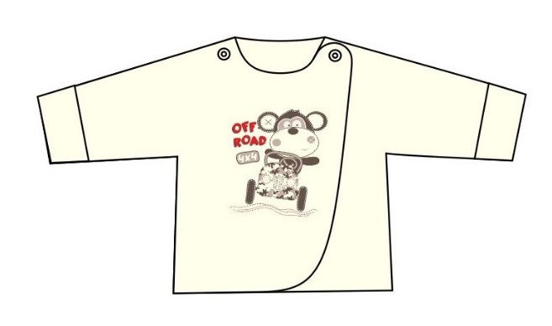
Ф101-5 Распашонка для мальчика (интерлок) 40/62 | 4690382119474 | 5 цвет экрю | 155.00 |  | 0
Ф101-5 Распашонка для мальчика (интерлок) 44/68 | 4690382119481 | 5 цвет экрю | 155.00 |  | 0
Ф101-6 Ползунки для мальчика (интерлок) 36/56 | 4690382119498 | 5 цвет экрю | 120.00 |  | 0 | 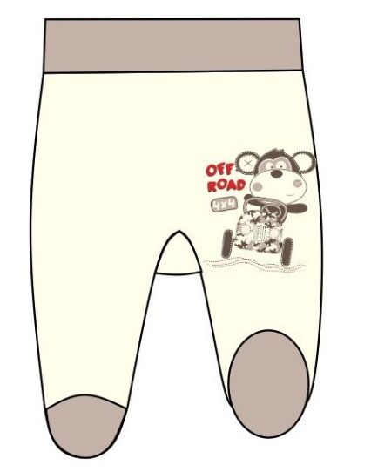
Ф101-6 Ползунки для мальчика (интерлок) 40/62 | 4690382119504 | 5 цвет экрю | 120.00 |  | 0
Ф101-6 Ползунки для мальчика (интерлок) 44/68 | 4690382119511 | 5 цвет экрю | 120.00 |  | 0
Ф101-6 Ползунки для мальчика (интерлок) 48/74 | 4690382119528 | 5 цвет экрю | 120.00 |  | 0
Ф101-7 Ползунки без следа для мальчика (интерлок) 40/62 | 4690382119535 | 5 цвет экрю | 170.00 |  | 0 | 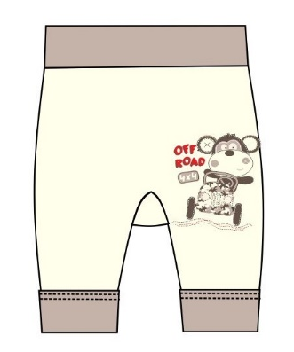
Ф101-7 Ползунки без следа для мальчика (интерлок) 44/68 | 4690382119542 | 5 цвет экрю | 170.00 |  | 0
Ф101-7 Ползунки без следа для мальчика (интерлок) 48/74 | 4690382119559 | 5 цвет экрю | 170.00 |  | 0
Ф101-7 Ползунки без следа для мальчика (интерлок) 52/80 | 4690382119566 | 5 цвет экрю | 170.00 |  | 0
Ф101-7 Ползунки без следа для мальчика (интерлок) 56/86 | 4690382119573 | 5 цвет экрю | 170.00 |  | 0
Ф201-1 Комбинезон для девочки (интерлок) 36/56 | 4690382119580 | 5 цвет экрю | 295.00 |  | 0 | 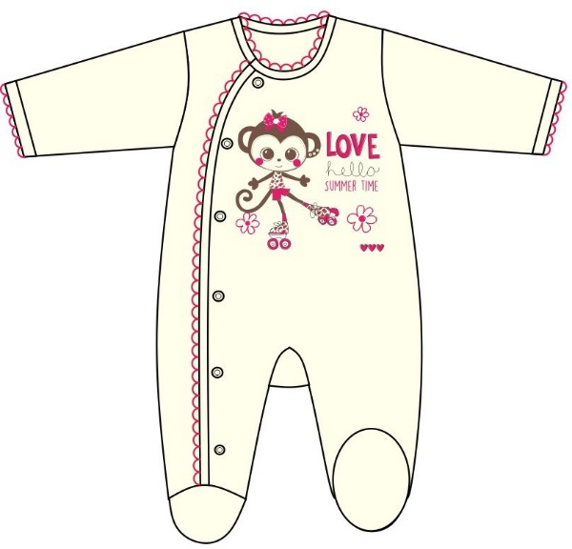
Ф201-1 Комбинезон для девочки (интерлок) 40/62 | 4690382119597 | 5 цвет экрю | 295.00 |  | 0
Ф201-1 Комбинезон для девочки (интерлок) 44/68 | 4690382119603 | 5 цвет экрю | 295.00 |  | 0
Ф201-1 Комбинезон для девочки (интерлок) 48/74 | 4690382119610 | 5 цвет экрю | 320.00 |  | 0
Ф201-1 Комбинезон для девочки (интерлок) 52/80 | 4690382119627 | 5 цвет экрю | 320.00 |  | 0
Ф201-2 Боди дл. рукав для девочки (интерлок) 40/62 | 4690382119634 | 5 цвет экрю | 225.00 |  | 0 | 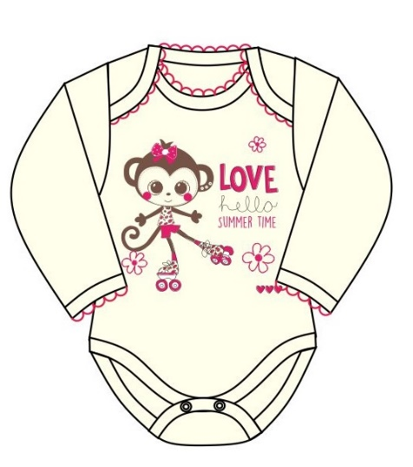
Ф201-2 Боди дл. рукав для девочки (интерлок) 44/68 | 4690382119641 | 5 цвет экрю | 225.00 |  | 0
Ф201-2 Боди дл. рукав для девочки (интерлок) 48/74 | 4690382119658 | 5 цвет экрю | 225.00 |  | 0
Ф201-2 Боди дл. рукав для девочки (интерлок) 52/80 | 4690382119665 | 5 цвет экрю | 230.00 |  | 0
Ф201-2 Боди дл. рукав для девочки (интерлок) 56/86 | 4690382119672 | 5 цвет экрю | 230.00 |  | 0
Ф201-3 Кофточка для девочки (интерлок) 36/56 | 4690382119689 | 5 цвет экрю | 200.00 |  | 0 | 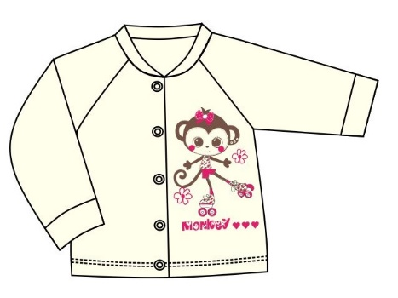
Ф201-3 Кофточка для девочки (интерлок) 40/62 | 4690382119696 | 5 цвет экрю | 200.00 |  | 0
Ф201-3 Кофточка для девочки (интерлок) 44/68 | 4690382119702 | 5 цвет экрю | 200.00 |  | 0
Ф201-3 Кофточка для девочки (интерлок) 48/74 | 4690382119719 | 5 цвет экрю | 215.00 |  | 0
Ф201-3 Кофточка для девочки (интерлок) 52/80 | 4690382119726 | 5 цвет экрю | 215.00 |  | 0
Ф201-3 Кофточка для девочки (интерлок) 56/86 | 4690382119733 | 5 цвет экрю | 220.00 |  | 0
Ф201-4 Футболка для девочки (интерлок) 40/62 | 4690382119740 | 5 цвет экрю | 205.00 |  | 0 | 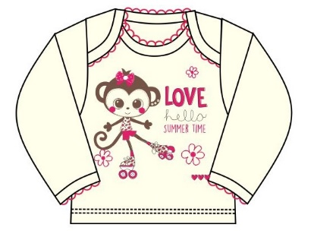
Ф201-4 Футболка для девочки (интерлок) 44/68 | 4690382119757 | 5 цвет экрю | 205.00 |  | 0
Ф201-4 Футболка для девочки (интерлок) 48/74 | 4690382119764 | 5 цвет экрю | 205.00 |  | 0
Ф201-4 Футболка для девочки (интерлок) 52/80 | 4690382119771 | 5 цвет экрю | 205.00 |  | 0
Ф201-4 Футболка для девочки (интерлок) 56/86 | 4690382119788 | 5 цвет экрю | 205.00 |  | 0
Ф201-5 Распашонка для девочки (интерлок) 36/56 | 4690382119795 | 5 цвет экрю | 155.00 |  | 0 | 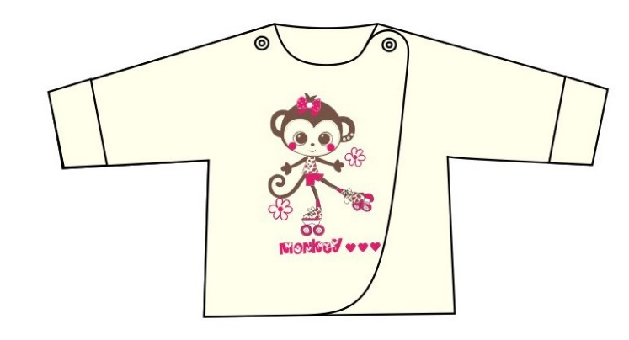
Ф201-5 Распашонка для девочки (интерлок) 40/62 | 4690382119801 | 5 цвет экрю | 155.00 |  | 0
Ф201-5 Распашонка для девочки (интерлок) 44/68 | 4690382119818 | 5 цвет экрю | 155.00 |  | 0
Ф201-6 Ползунки для девочки (интерлок) 36/56 | 4690382119825 | 5 цвет экрю | 120.00 |  | 0 | 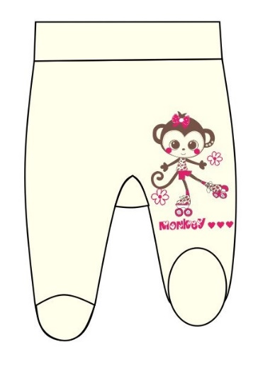
Ф201-6 Ползунки для девочки (интерлок) 40/62 | 4690382119832 | 5 цвет экрю | 120.00 |  | 0
Ф201-6 Ползунки для девочки (интерлок) 44/68 | 4690382119849 | 5 цвет экрю | 120.00 |  | 0
Ф201-6 Ползунки для девочки (интерлок) 48/74 | 4690382119856 | 5 цвет экрю | 120.00 |  | 0
Ф201-7 Ползунки без следа для девочки (интерлок) 40/62 | 4690382119863 | 5 цвет экрю | 170.00 |  | 0 | 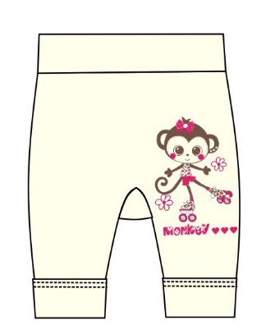
Ф201-7 Ползунки без следа для девочки (интерлок) 44/68 | 4690382119870 | 5 цвет экрю | 170.00 |  | 0
Ф201-7 Ползунки без следа для девочки (интерлок) 48/74 | 4690382119887 | 5 цвет экрю | 170.00 |  | 0
Ф201-7 Ползунки без следа для девочки (интерлок) 52/80 | 4690382119894 | 5 цвет экрю | 170.00 |  | 0
Ф201-7 Ползунки без следа для девочки (интерлок) 56/86 | 4690382119900 | 5 цвет экрю | 170.00 |  | 0
Итого: |  |  |  |  | 0

